Лист1
 |  |  |  |  |  |  |  |  |  |  |  |  | 5 * 3 = 15 | кортежей
 |  |  |  |  |  | А | В |  |  | А | В
 | А | В |  |  |  | 3 | C |  |  | 4 | D |  | R1_A | R1_B | R2_A | R2_B
 | 1 | А |  |  |  | 8 | H |  |  | 10 | L |  | 11 | Z | 1 | A
 | 3 | С |  |  |  |  |  |  |  | 11 | Z |  | 11 | Z | 3 | C
 | 4 | D |  |  |  |  |  |  |  |  |  |  | 11 | Z | 9 | K
 | 5 | E |  |  |  |  |  |  |  |  |  |  | 5 | E | 1 | A
 | 7 | G |  |  |  |  |  |  |  |  |  |  | 5 | E | 3 | C
 | 8 | H |  |  |  |  |  |  |  |  |  |  | 5 | E | 9 | K
 | 9 | K |  |  |  |  |  |  |  |  |  |  | 6 | F | 1 | A
 | 10 | L |  |  |  |  |  |  |  |  |  |  | 6 | F | 3 | C
 |  |  |  |  |  |  |  |  |  |  |  |  | 6 | F | 9 | K
 |  |  |  |  |  |  |  |  |  |  |  |  | 7 | G | 1 | A
 |  |  |  |  |  |  |  |  |  |  |  |  | 7 | G | 3 | C
 |  |  |  |  |  |  |  |  |  |  |  |  | 7 | G | 9 | K
 |  |  |  |  |  |  |  |  |  |  |  |  | 8 | H | 1 | A
 |  |  |  |  |  |  |  |  |  |  |  |  | 8 | H | 3 | C
 |  |  |  |  |  |  |  |  |  |  |  |  | 8 | H | 9 | K

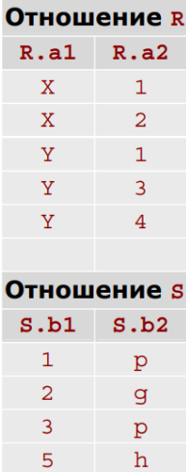

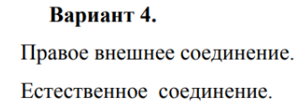

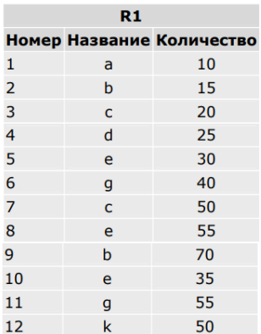

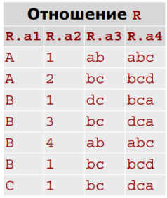

 |  |  |  |  |  |  |  |  |  |  |  |  |  |  | Естественное соединение
 |  |  |  |  |  |  |  |  |  |  |  |  |  |  | R_a1 | R_a2 | S_b1 | S_b2
 |  |  | 1 | a | 10 |  |  |  |  |  |  |  |  |  | X | 1 | 1 | p
 |  |  | 3 | c | 20 |  |  |  |  |  |  |  |  |  | X | 2 | 2 | g
 |  |  | 7 | c | 50 |  |  |  |  |  |  | а3 |  |  | Y | 1 | 1 | p
 |  |  |  |  |  |  |  |  |  |  |  | ab |  |  | Y | 3 | 3 | p
 |  |  |  |  |  |  |  |  |  |  |  | bc
 |  |  |  |  |  |  |  |  |  |  |  | dc
 |  |  |  |  |  |  |  |  |  |  |  |  |  |  | Правое внешнее соединение
 |  |  |  |  |  |  |  |  |  |  |  | удаляем |  |  | R_a1 | R_a2 | S_b1 | S_b2
 |  |  |  |  |  |  |  |  |  |  |  | дубликаты |  |  | X | 1 | 1 | p
 |  |  |  |  |  |  |  |  |  |  |  |  |  |  | Y | 1 | 1 | p
 |  |  |  |  |  |  |  |  |  |  |  |  |  |  | X | 2 | 2 | g
 |  |  |  |  |  |  |  |  | проецируем атрибут |  |  |  |  |  | Y | 3 | 3 | p
 |  |  |  |  |  |  |  |  |  |  |  |  |  |  | NULL | NULL | 5 | h

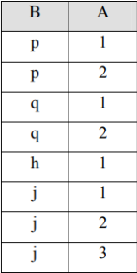

 | S содержит значения A: {1, 2, 3}
 | Ответ: j тк имеет все значения из отношения

Вариант 19

Определить имена поставщиков, которые поставляют детали всех типов.

S (S#, SNAME, STATUS, CITY) — поставщики
P (P#, PNAME, COLOR, WEIGHT, CITY) — детали
SPJ (S#, P#, J#, QTY) — поставки

Формулировка: Найти имена поставщиков, для которых не существует такой детали, которую они не поставляют

1. Реляционное исчесление кортежей

Для поставщика SX верно, что для каждой детали PX существует поставка SPJX, где номер поставщика и номер детали совпадают

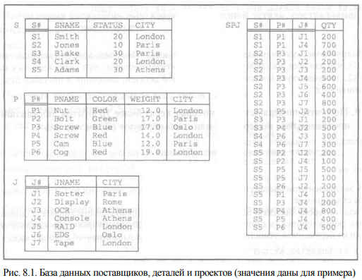
 |  |  |  |  |  | RANGE OF SX IS S |  | S в качестве области определения
 |  |  |  |  |  | RANGE OF PX IS P
 |  |  |  |  |  | RANGE OF SPJX IS SPJ

 |  |  |  |  |  | {SX.SNAME | ∀PX ∃SPJX (SPJX.S# = SX.S# ∧ SPJX.P# = PX.P#)}

2. Реляционное исчесление доменов

Существует поставщик с номером S# и именем SNAME, такой что для всех номеров деталей P#, существующих в таблице P, найдется поставка в таблице SPJ с этим S# и P#

Найти товары, которые поставлялись поставщиками из разных регионов, и хотя бы один из этих поставщиков доставил товар с задержкой (отношения «Товары», «Поставки»).

1. Реляционное исчесление кортежей

